mes a mes
INFORME - PTAR 2 - ABRIL 2026
BALANCE HÍDRICO

 | 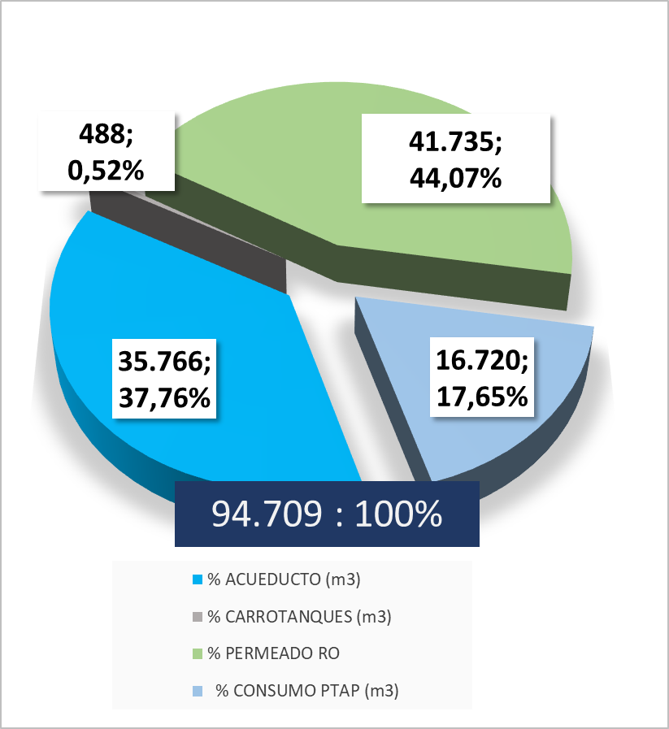

COMENTARIOS:

INDICADOR TINTORERIA

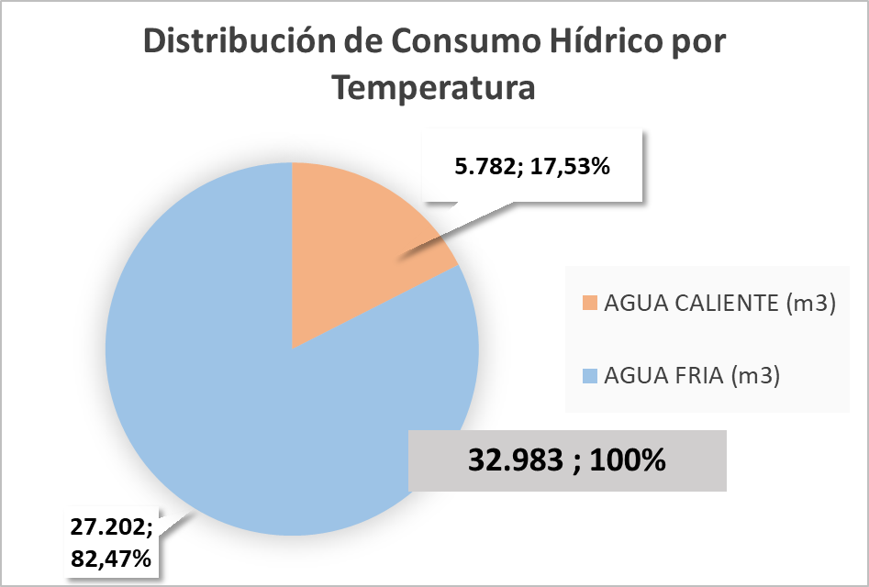

 |  | 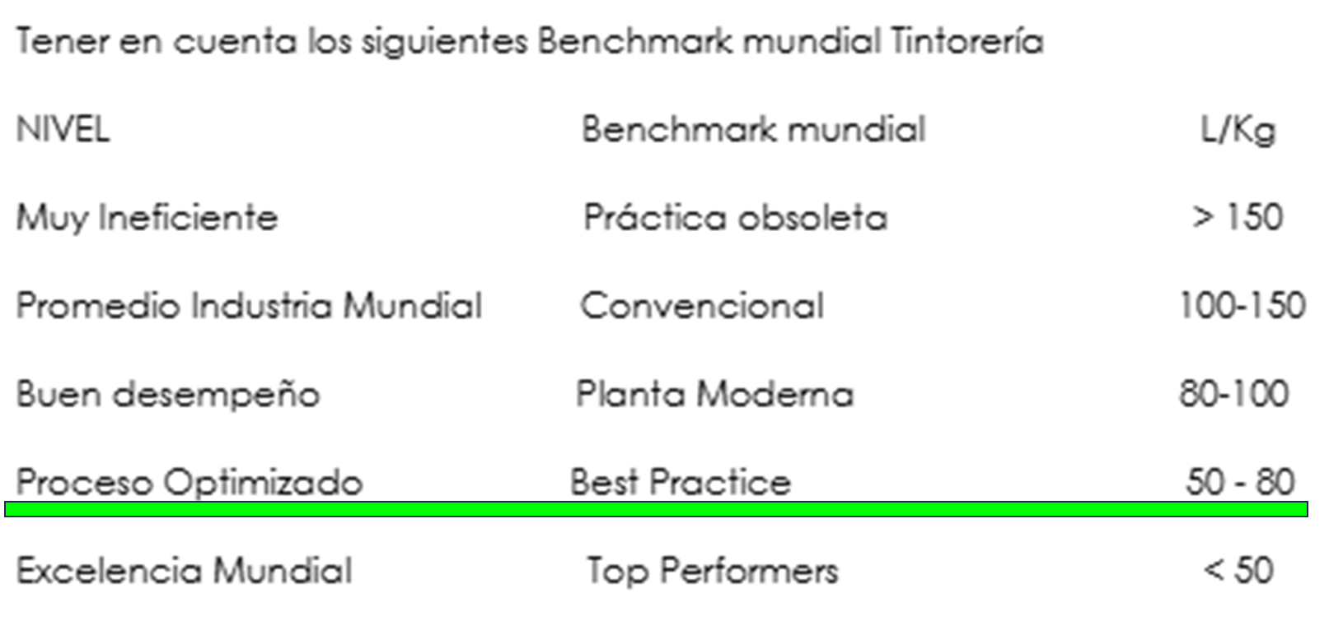

INDICADOR LAVANDERIA

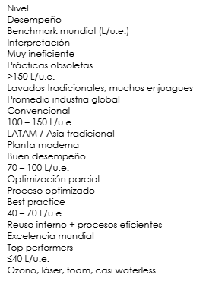

BALANCE DE TRATABILIDAD

COMENTARIOS:8753

KPIS

INDICADOR TRATAMIENTO FISICO-QUIMICO GEM

COMENTARIOS:

ENERO
INFORME - PTAR 2 - ENERO 2026
BALANCE HÍDRICO

 |  | 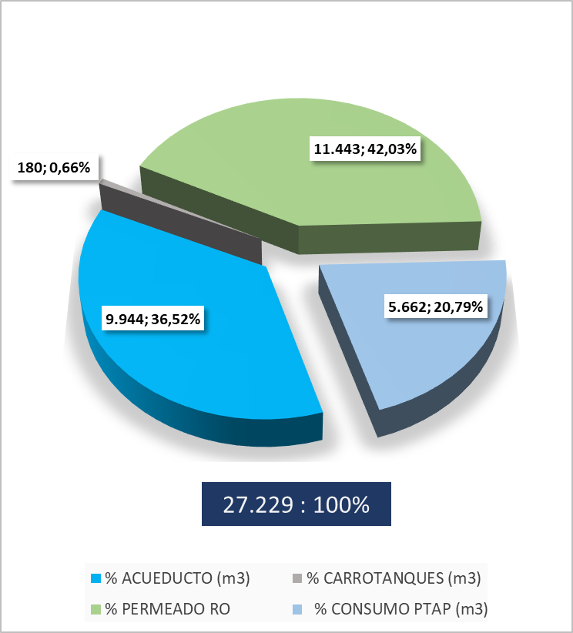

COMENTARIOS: - 13 de Enero se solicitan carrotanques por dia posterior a lavado de membranas MBR2, por lo que RO no opera los primeros dos turnos por cloro en tanque de permeado. Y arreglo de impulsor en bomba de alta ingreso RO - 20 de Enero se solicitan carrotanques, se genera taponamiento del Swingmill, por lo que se detiene el sistema GEM

INDICADOR TINTORERIA

ERROR EN REPORTE DE MICROSTRATEGY POR FALLA EN SEDOMASTER, PENDIENTE REALIZAR ACTUALIZACIÓN POR PARTE DE INGENIERIA 02 Y 03 DE DICIEMBRE

INDICADOR LAVANDERIA

INDICADOR ROTATIVA

COMENTARIOS:

BALANCE DE TRATABILIDAD

COMENTARIOS:8753

BALANCE DE TRATABILIDAD

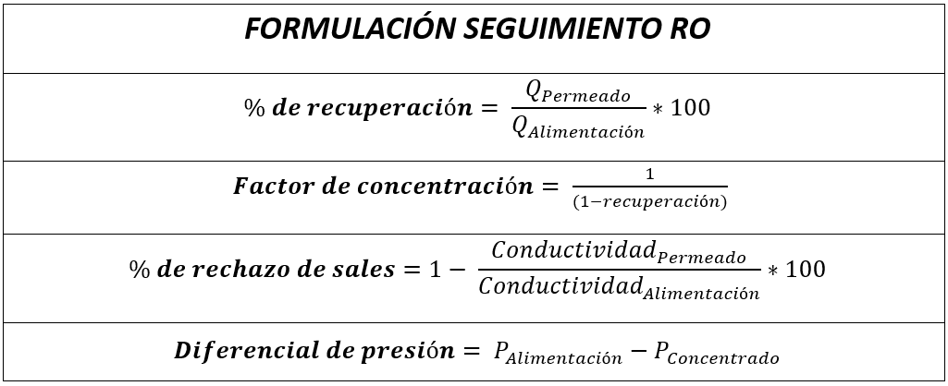 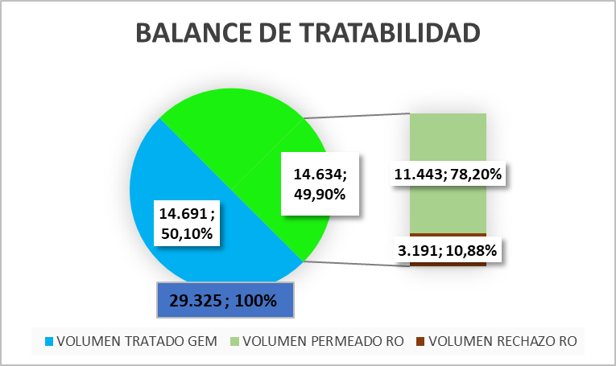

COMENTARIOS:

OPERACIÓN RO - EFICIENCIAS

COMENTARIOS: 29 -30 -31 intervencion en membranas por lodo, lavado con hipoclorito al 0,2%

KPIS

INDICADOR TRATAMIENTO FISICO-QUIMICO GEM

 |  |  |  |  | 3889
 |  |  | 31586 | 4254 | 134366844 | 34553

COMENTARIOS:

INDICADOR TRATAMIENTO OSMOSIS INVERSA

COMENTARIOS:

BALANCE DE LODOS

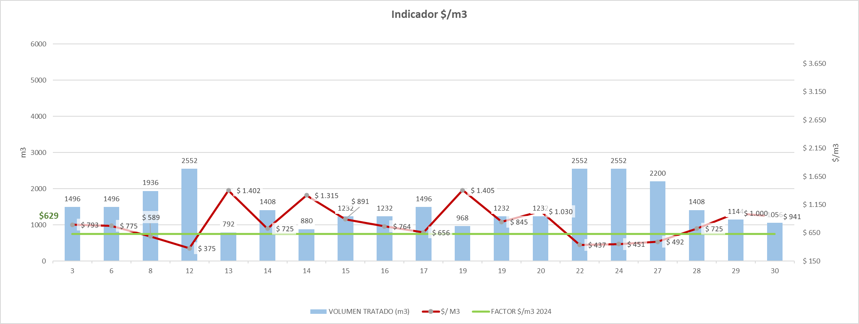
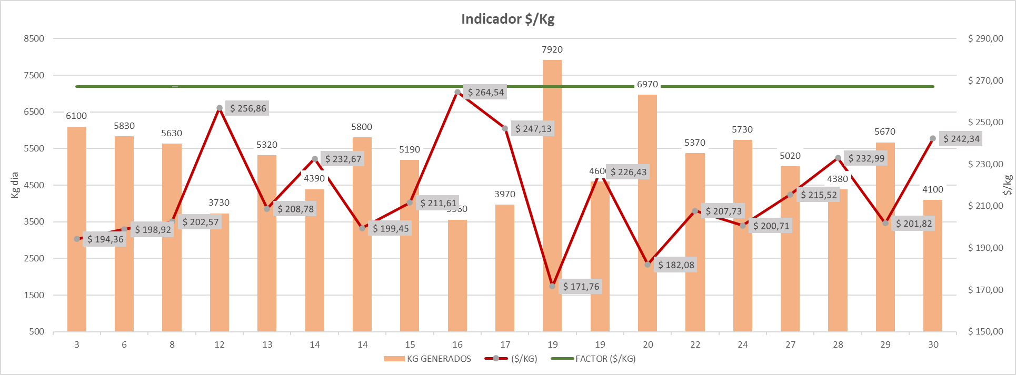

COMENTARIOS:

 | 3.3855072464

FEBRERO
INFORME - PTAR 2 - FEBRERO 2026
BALANCE HÍDRICO

 |  | 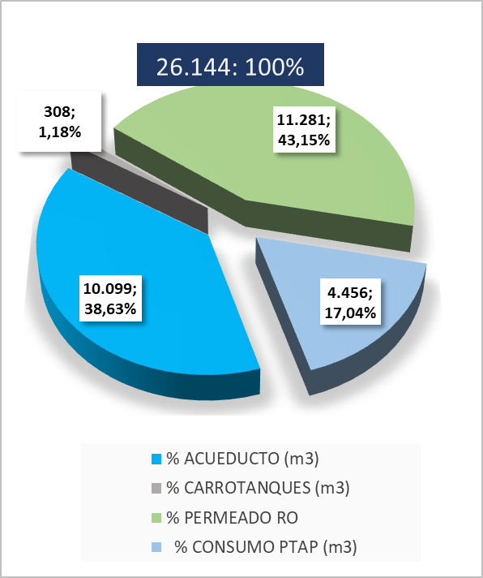

COMENTARIOS: - El día 18 de febrero se presenta falla en la bomba de alimentación al sistema de ultrafiltración, en la cual se retira la bomba y se envía a mentenimiento. Durante el 18 y 19 de febrero se inhabilita el preceso hasta la noche del 19 de febrero. Durante los siguientes días se presenta baa eficiencia en el sistema por saturación de las membranas, se realizan varios CEB sin encontrar solución hasta que finalmente se realizan dos CIP el primero el 25 de febrero con acompañamiento del proveedor el cual no obtuvo el resultado esperado, se seguía presentando diferencial de presión alta. Finalmente el 1 de marzo se realiza segundo CIP el cual mejoro presiones y caudales del sistema. - Los días 20 y 21 de febrero se tuvo novedad con la bomba de alimentación ala Ómososis Inversa, se identificaron ruidos y se revisó. Se encontródaño en el impulsor, se intala bomba traida de funza y se habilita el sistema nuevamente el lunes 23 de febrero en las horas de la noche. - Las novedades relacionadas anteriormente generaron la solicitud de carrotanques para asegurar el abastecimiento del agua a producción los días 25, 26 y 27 en mayor medida por la baja eficiencia en la PTAP y la estabilización de la RO con la nueva bomba instalada.

INDICADOR TINTORERIA

 | 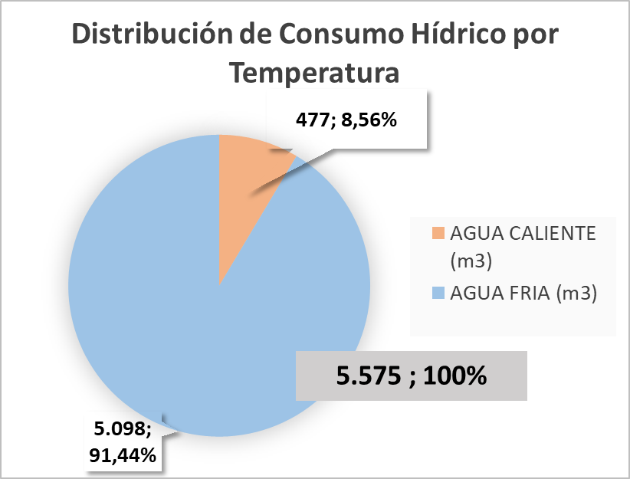

INDICADOR LAVANDERIA

INDICADOR ROTATIVA

COMENTARIOS:

BALANCE DE TRATABILIDAD

COMENTARIOS:8753

BALANCE DE TRATABILIDAD

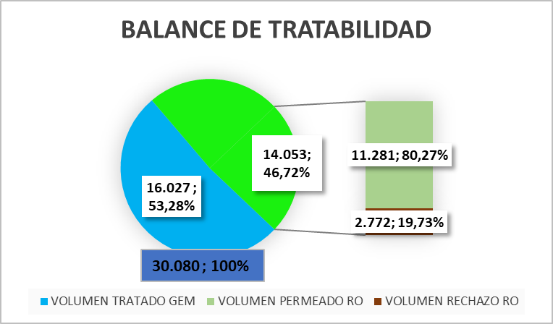

COMENTARIOS:

OPERACIÓN RO - EFICIENCIAS

COMENTARIOS: 29 -30 -31 intervencion en membranas por lodo, lavado con hipoclorito al 0,2%

KPIS

INDICADOR TRATAMIENTO FISICO-QUIMICO GEM

COMENTARIOS: - Se tiene cumplimiento de consumo químico estable durante el mes.

INDICADOR TRATAMIENTO OSMOSIS INVERSA

COMENTARIOS:

BALANCE DE LODOS

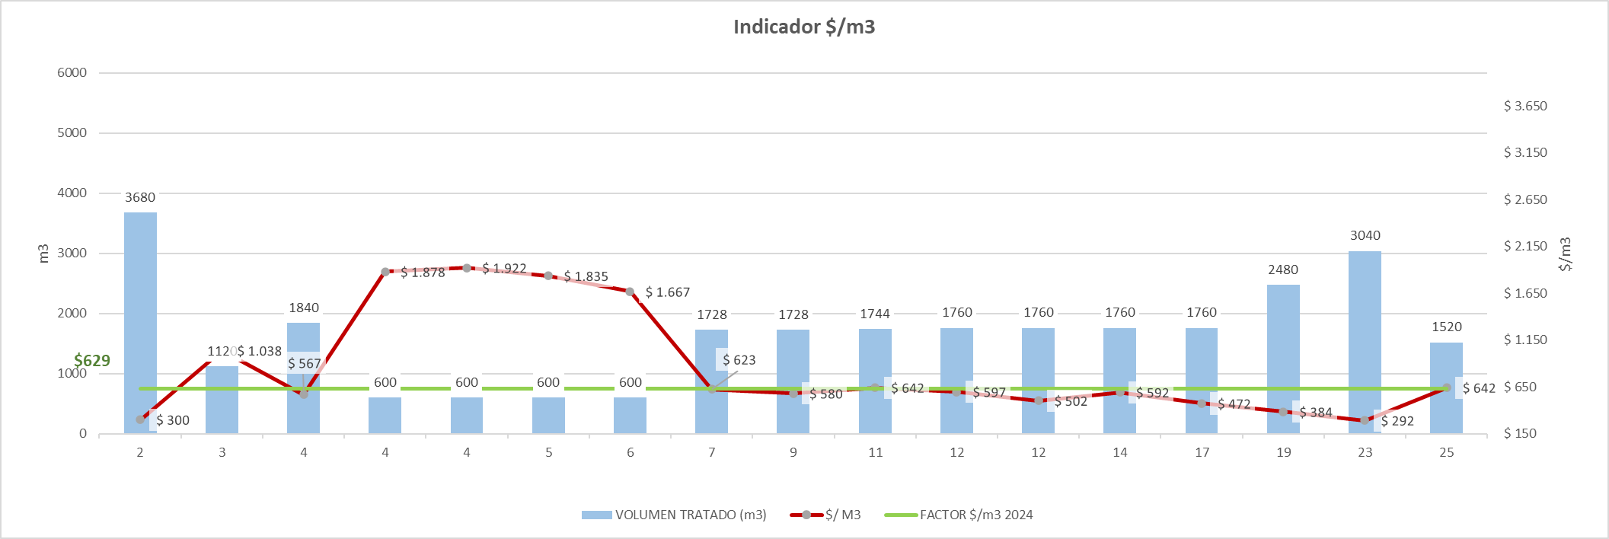
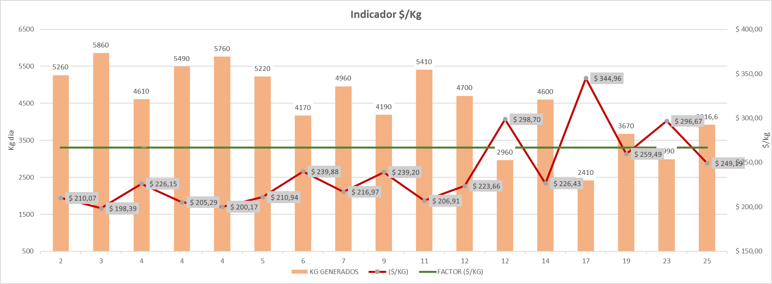

COMENTARIOS: - Los primeros días del mes se realiza purga de los MBR 1 y 2 lo que genera la solicitud de la recolección del contenedor de lodos dos veces por día, esto genera el incremento del costo en estos días. Sin embargo de acuerdo a la proyección se logra cumplir el objetivo propuesto.

MARZO
INFORME - PTAR 2 - MARZO 2026
BALANCE HÍDRICO

 | 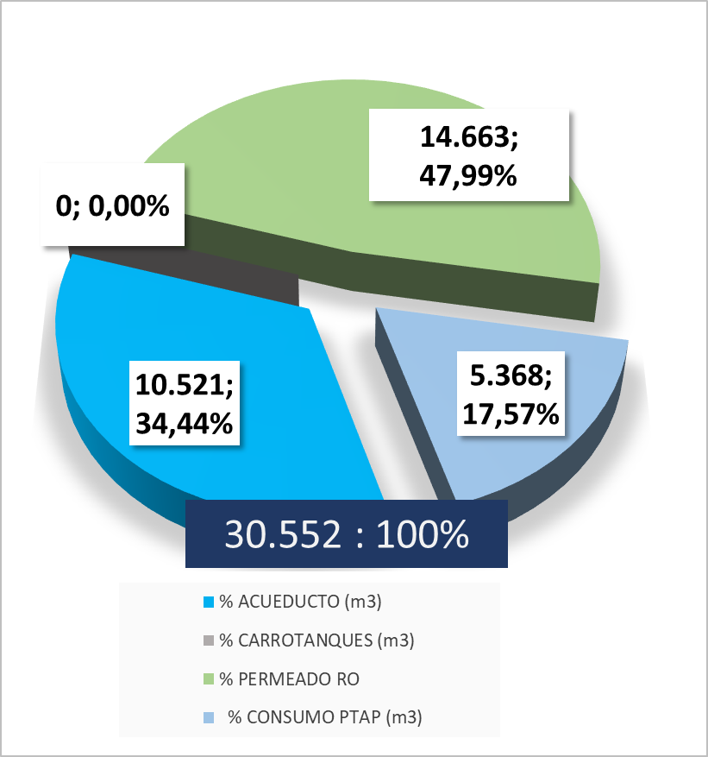

COMENTARIOS: En el mes de marzo, el comportamiento diario muestra un abastecimiento estable entre 1.100 y 1.459 m³/día durante los días operativos, con el pico máximo el 19 de marzo con 1.459 m. Se destacan caídas atípicas en el cierre de mes los días 29, 30 y 31 con valores mínimos asociados a Semana Santa y paro de producción. El permeado RO mantuvo una contribución constante a lo largo del mes, siendo la columna vertebral del suministro. El acueducto operó como fuente complementaria estable. La PTAP tuvo participación puntual en ciertos días, actuando como fuente de respaldo o complemento en momentos de mayor demanda, a partir del 24 de marzo el sistema presenta falla en la bomba del pozo debido a envío nulo de agua, se apaga sistema para recuperar estabilidad del pozo el día 25, sin embargo se presenta la falla intermitentemente. Proveedor realiza seguimiento al sistema y se revisan nivele del pozo. Se recomienda dejar bomba encendida aún cuando no envie agua para retirar burbuja de aire o gas presente en el pozo. Queda sistema en recuperación en semana santa. La ausencia total de carrotanques es un indicador positivo de eficiencia operativa y control de costos. El día 28 de marzo se realiza CIP al sistema de RO por lo que disminuye el envío de agua de este sistema. La proyección del mes estimaba un consumo total de 25.372 m³, frente a los 30.552 m³ realmente consumidos. Esto representa una diferencia de 5.180 m³ por encima de lo proyectado (+20,4%), lo que indica que la planta consumió significativamente más agua de la esperada durante el mes. El acueducto consumió 10.521 m³ contra una proyección de 9.266 m³, superando lo estimado en 1.255 m³ (+13,5%). Su participación porcentual diminuyó ligeramente del 36,52% proyectado al 34,44% real — aquí hay que notar que aunque el volumen fue mayor, su participación porcentual bajó porque el consumo total creció más proporcionalmente. La Ósmosis Inversa fue la fuente con mayor desviación absoluta: se consumieron

INDICADOR TINTORERIA

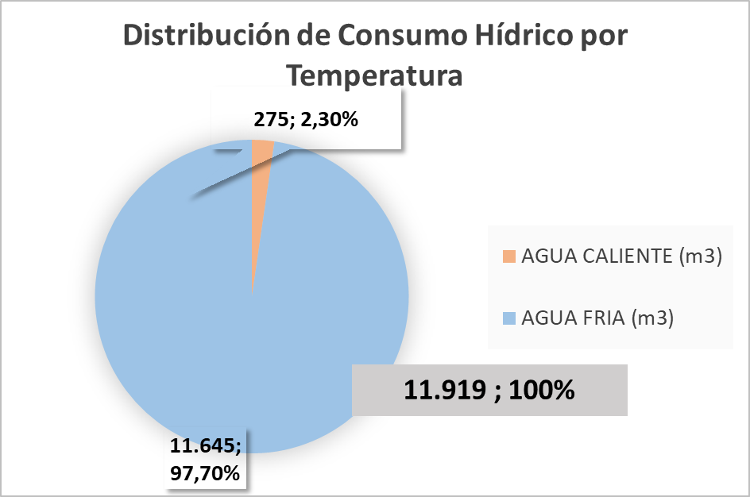

INDICADOR LAVANDERIA

INDICADOR ROTATIVA

COMENTARIOS:

BALANCE DE TRATABILIDAD

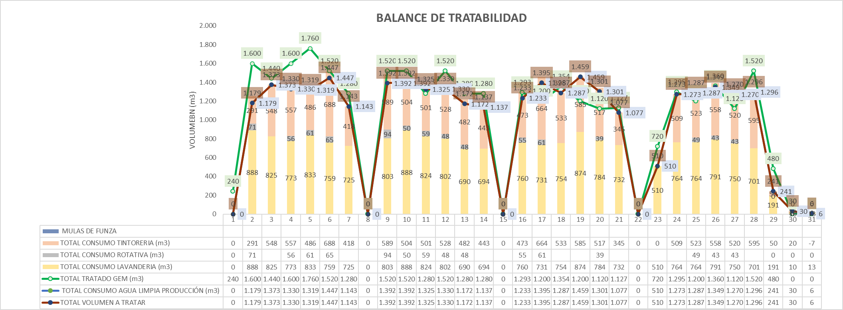 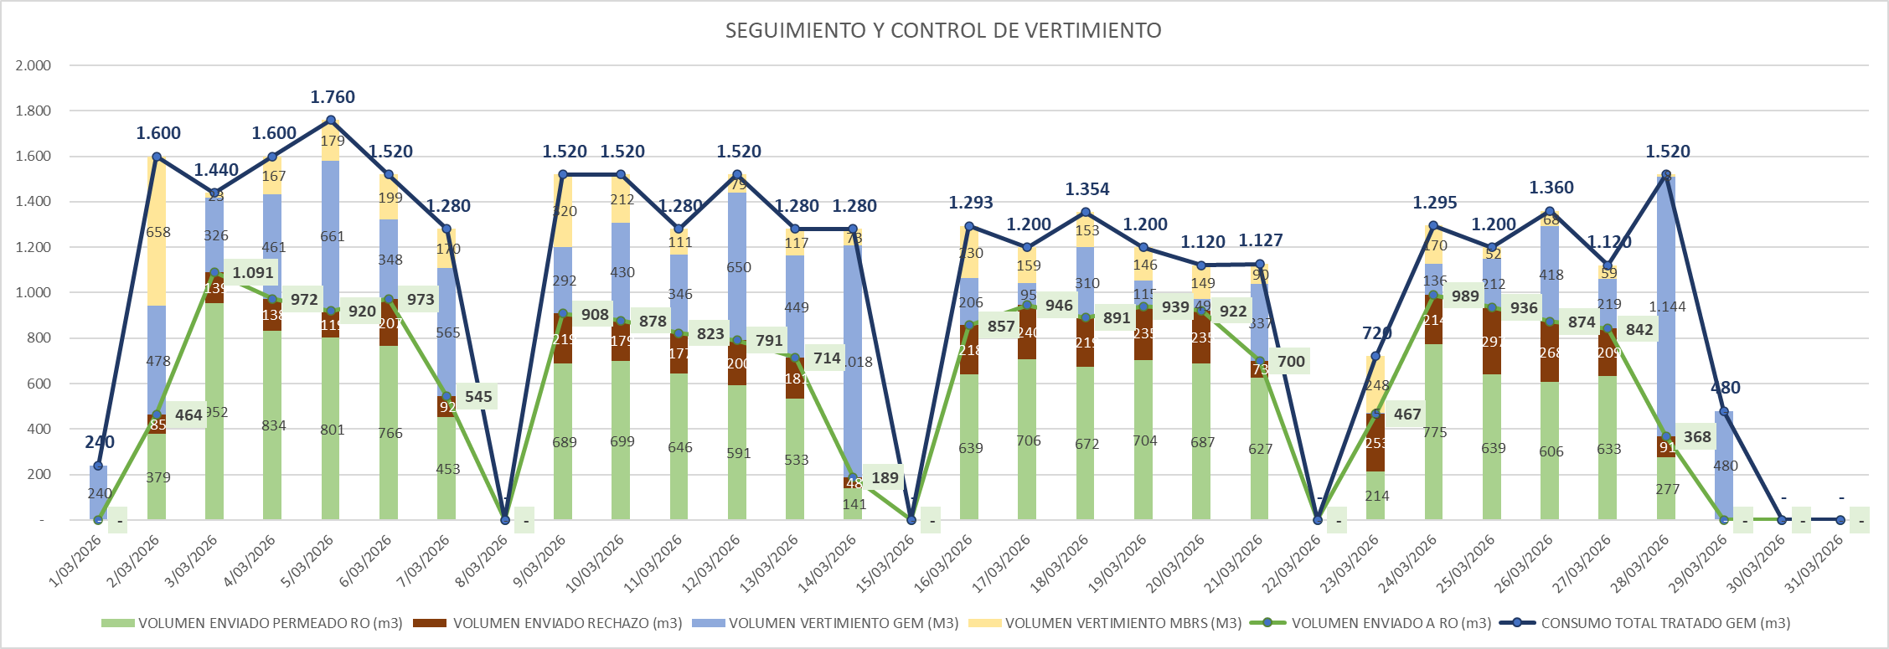

COMENTARIOS:8753

BALANCE DE TRATABILIDAD

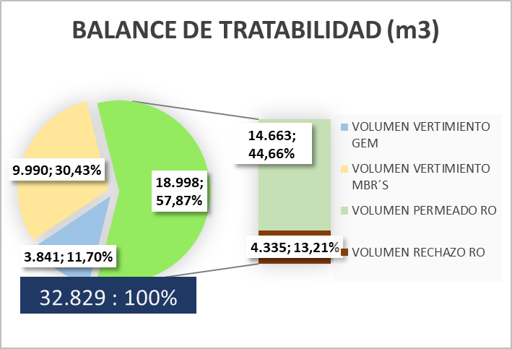

COMENTARIOS:

OPERACIÓN RO - EFICIENCIAS

COMENTARIOS: 29 -30 -31 intervencion en membranas por lodo, lavado con hipoclorito al 0,2%

KPIS

INDICADOR TRATAMIENTO FISICO-QUIMICO GEM

COMENTARIOS:

INDICADOR TRATAMIENTO OSMOSIS INVERSA

COMENTARIOS:

BALANCE DE LODOS

COMENTARIOS:

ABRIL
INFORME - PTAR 2 - ABRIL 2026
BALANCE HÍDRICO

 | 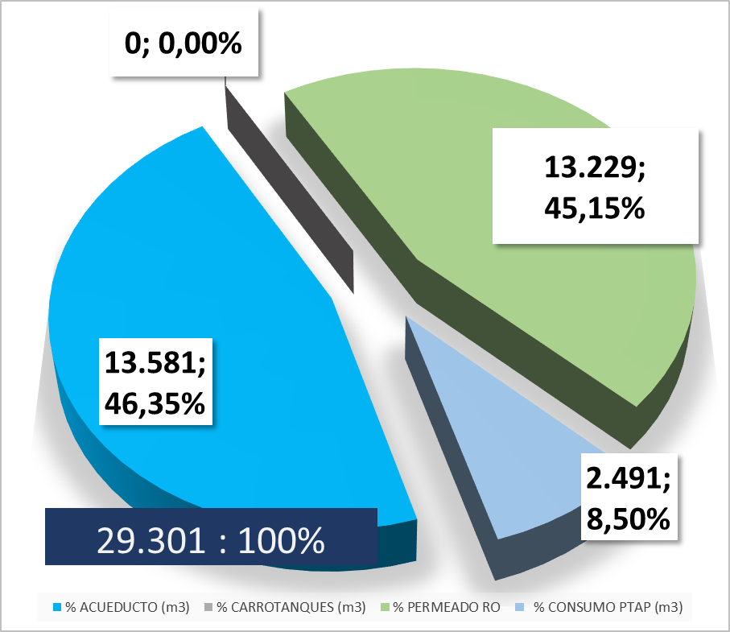

COMENTARIOS: Análisis operativo – PTAR (01 al 26 de abril de 2026) Durante los primeros días del mes (01 al 05 de abril), no se registró operación del sistema, evidenciando ausencia de consumo y tratamiento. A partir del 06 de abril, se da el arranque del sistema despues de semana santa en donde se realizó el lavado del tanque anóxico, alcanzando un consumo total de 1.231 m³, con un bajo aporte de permeado de RO (290 m³), debido a las condiciones iniciales de operación y estabilización del sistema. El 07 de abril, se observa una recuperación significativa, con un permeado de RO de 744 m³ y operación continua de la ósmosis durante 24 h, alcanzando una eficiencia del 76%, lo que marca uno de los mejores desempeños del periodo. Para el 08 de abril, aunque se contaba con mayor volumen disponible, el permeado disminuye a 664 m³, debido a paradas operativas para mantenimiento (flushings, purgas y cambio de filtros), reduciendo el tiempo efectivo de operación y la eficiencia (74%). El 09 de abril presenta el mayor consumo total del periodo (1.594 m³), con un aporte de RO de 646 m³, evidenciando alta demanda de producción y operación estable del sistema. El 10 de abril mantiene un comportamiento estable, con un permeado de 689 m³, consolidando la operación del sistema biológico y de la RO. El 11 de abril se presenta una caída significativa en el consumo total (1.051 m³) y en el permeado (319 m³), asociada a menor demanda operativa. El 12 de abril no registra operación, debido a actividades internas del sistema, incluyendo la limpieza química del MBR2. Como consecuencia, el 13 de abril se observa un bajo aporte de RO (302 m³), debido a la presencia de trazas de cloro posterior a la limpieza, lo que retrasó el arranque de la ósmosis hasta aproximadamente las 11:00 h. Finalmente, el 14 de abril muestra una recuperación del sistema, con un permeado de 694 m³, evidenciando mejora en el desempeño del MBR2; sin embargo, aún se mantiene un alto consumo de acueducto (48.24%), d

INDICADOR TINTORERIA

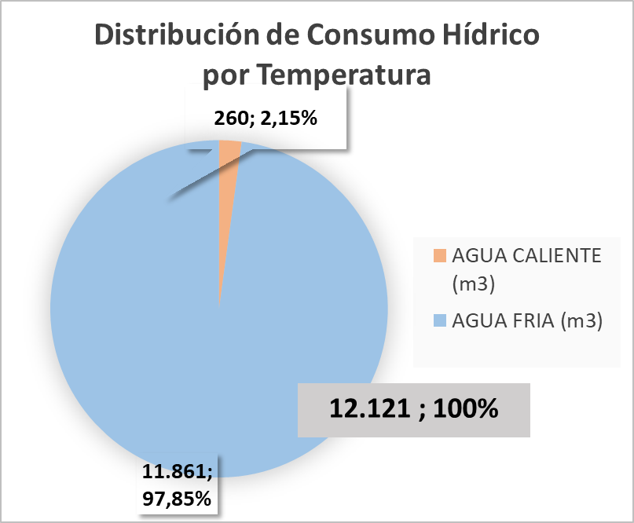

INDICADOR LAVANDERIA

INDICADOR ROTATIVA

COMENTARIOS:

BALANCE DE TRATABILIDAD

COMENTARIOS:8753

BALANCE DE TRATABILIDAD

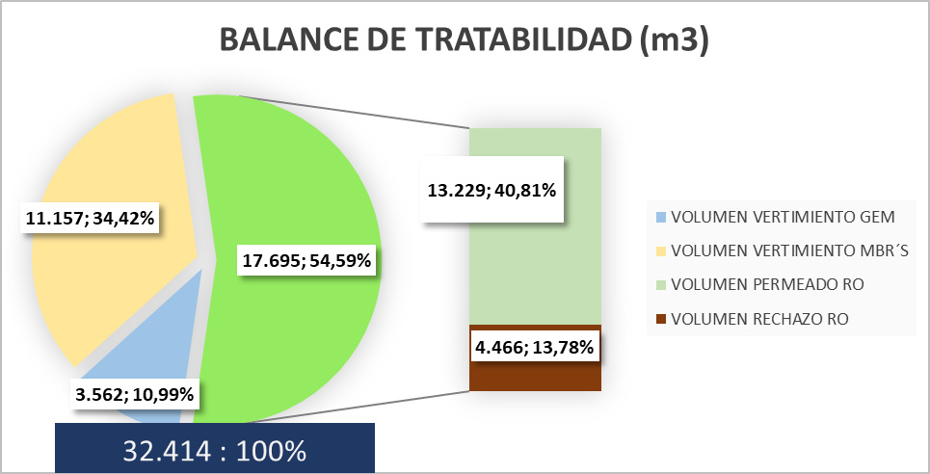

COMENTARIOS:

OPERACIÓN RO - EFICIENCIAS

COMENTARIOS: 29 -30 -31 intervencion en membranas por lodo, lavado con hipoclorito al 0,2%

KPIS

INDICADOR TRATAMIENTO FISICO-QUIMICO GEM

COMENTARIOS:

INDICADOR TRATAMIENTO OSMOSIS INVERSA

COMENTARIOS:

BALANCE DE LODOS

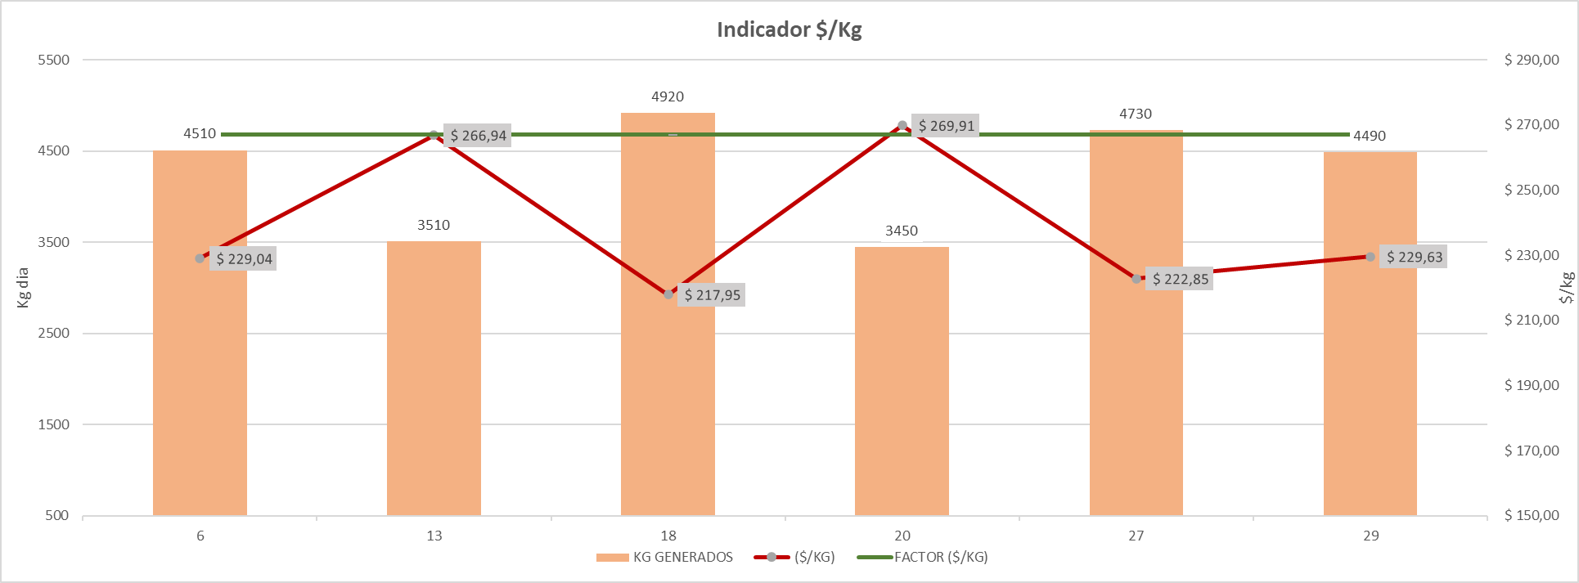

COMENTARIOS:

MAYO
INFORME - PTAR 2 - ABRIL 2026
BALANCE HÍDRICO

INDICADOR TINTORERIA

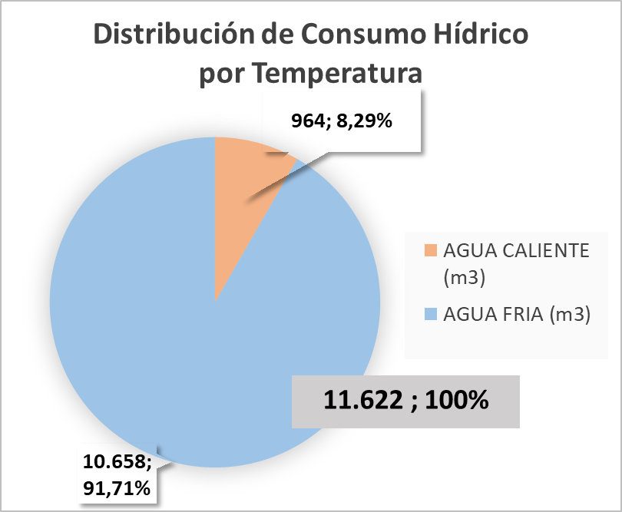
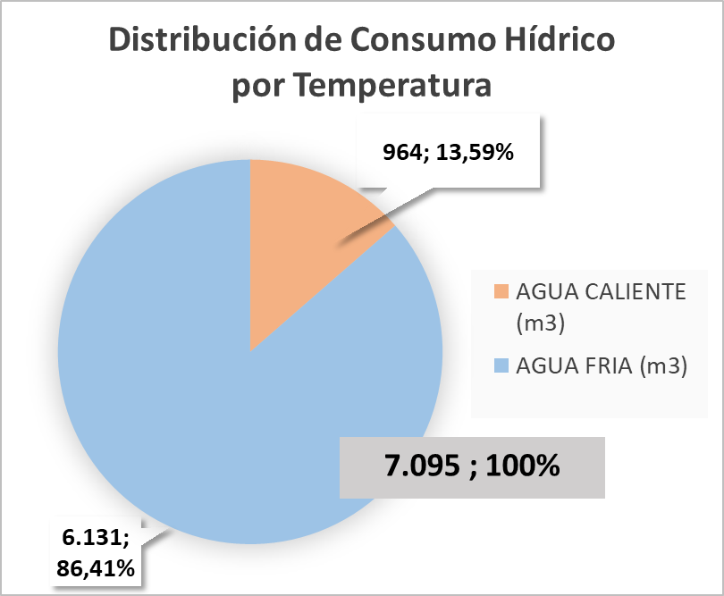

INDICADOR LAVANDERIA

INDICADOR ROTATIVA

COMENTARIOS:

BALANCE DE TRATABILIDAD

TRATABILIDAD

COMENTARIOS:8753

BALANCE DE TRATABILIDAD

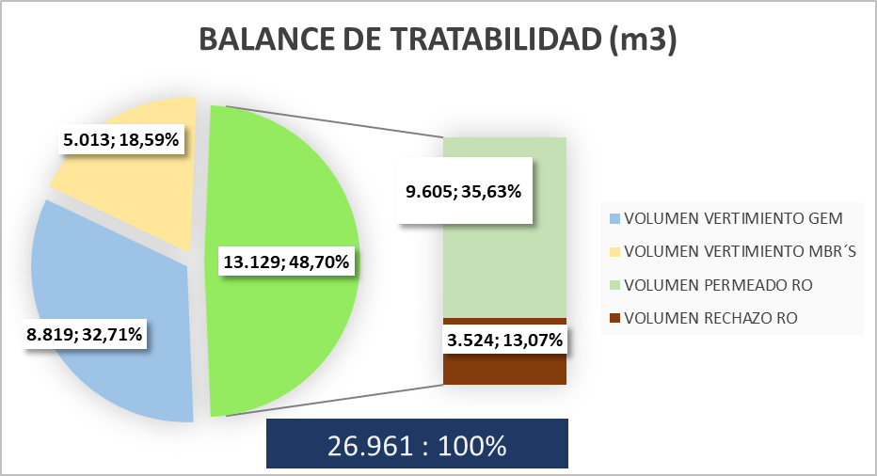

COMENTARIOS:

OPERACIÓN RO - EFICIENCIAS

COMENTARIOS: 29 -30 -31 intervencion en membranas por lodo, lavado con hipoclorito al 0,2%

KPIS

INDICADOR TRATAMIENTO FISICO-QUIMICO GEM

COMENTARIOS:

INDICADOR TRATAMIENTO OSMOSIS INVERSA

COMENTARIOS:

BALANCE DE LODOS

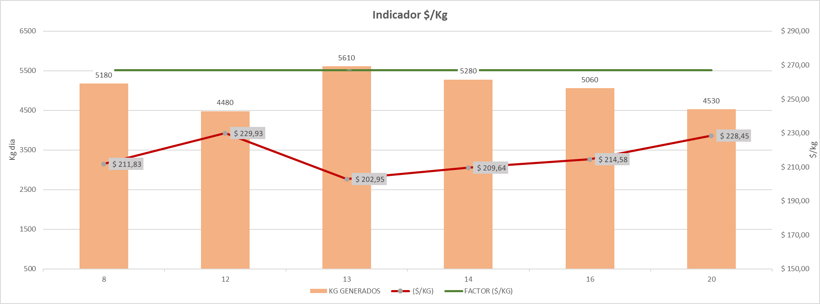

COMENTARIOS:

